Tabelle1
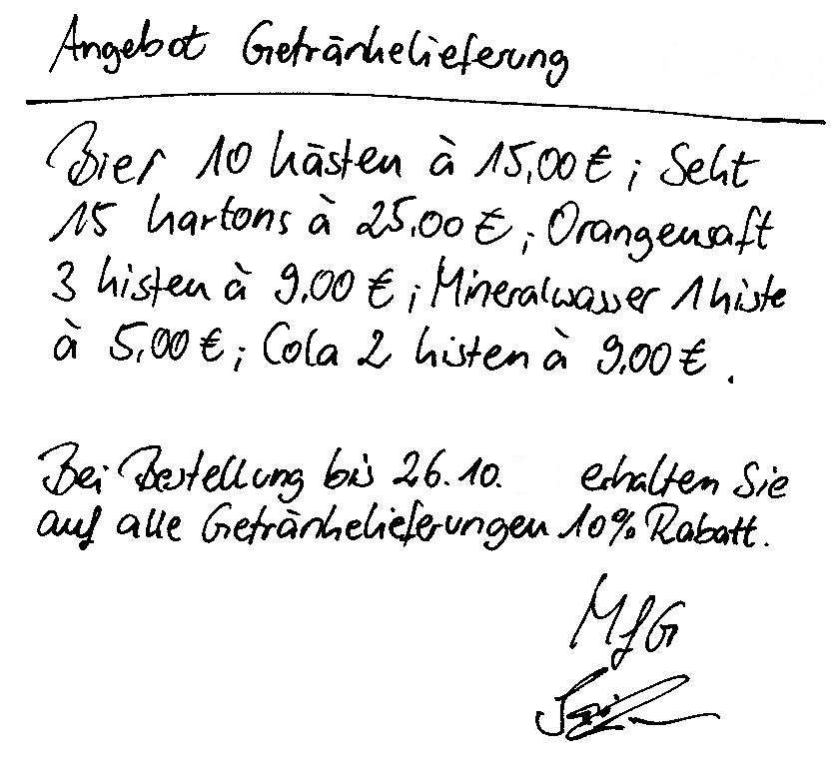

Aufgabe 1
Im Herbst planen Sie eine Halloween-Party für Ihren Verein. Der Vereinsvorstand findet die Idee klasse und übernimmt die Getränkekosten. Beim Getränkehändler haben Sie bereits nachgefragt und nebenstehendes Angebot bekommen.
Erstellen Sie für den Vorstand eine Übersicht, aus der er die notwendigen Angaben herauslesen und Ihnen den Zuschuss geben kann. Ihr Vorstand legt immer Wert auf Übersichtlichkeit und klare Darstellung, aus diesem Grund wenden Sie die vielen Möglichkeiten der Zellformatierung an.
Aufgabe 2
Berechnen Sie die Gesamtpreise pro Getränkeart ohne Rabatt, die Gesamtpreise mit Rabatt und die jeweiligen gesamten Einkaufspreise!

Notieren Sie sich hier ihre angewendeten Formatierungsmöglichkeiten in der Tabellenkalkulationsanwendung:

